DIESEL
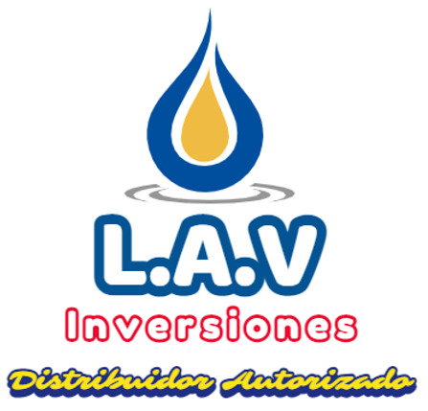

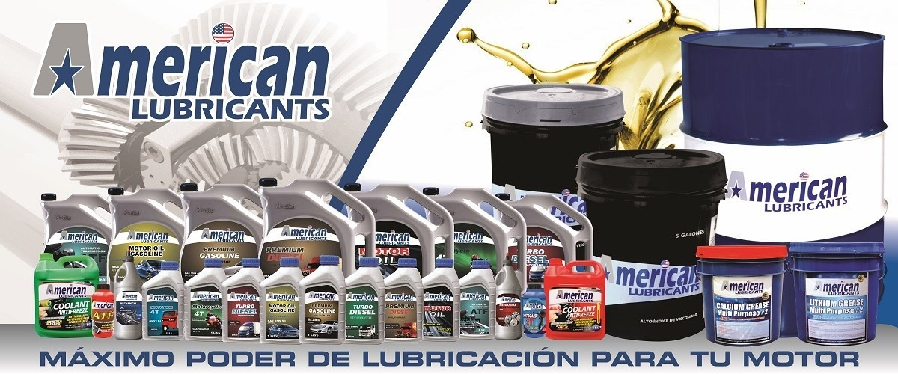

lavamericanlubricants@gmail.com
(01) 320 6820

+51 956749164
+51 986850078

AMERICAN TURBO DIESEL MONOGRADE

C O N D I C I Ó N | NUEVO PRODUCTO

Monogrado | SAE 30, SAE 40, SAE 50, SAE 60 | 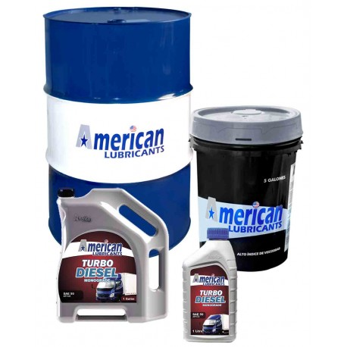
Especificación | A
55 Galones | Cilindro
5 Galones | Balde
1 Galón | Caja 3 Galoneras
1 Litro | Caja 12 Lt.

AMERICAN TURBO DIESEL MULTIGRADE

C O N D I C I Ó N | NUEVO PRODUCTO

Multigrado | SAE 10W 30, SAE 15W 40, SAE 20W 50, SAE 25W 50, SAE 25W 60 | 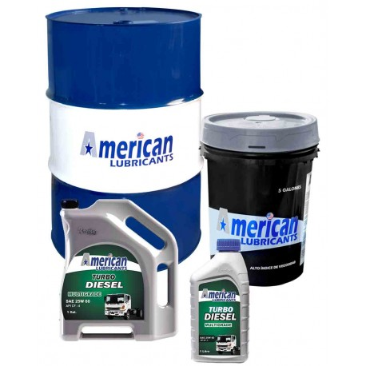
Especificación | API CI-4
55 Galones | Cilindro
5 Galones | Balde
1 Galón | Caja 3 Galoneras
1 Litro | Caja 12 Lt.

AMERICAN PREMIUM DIESEL MULTIGRADE

C O N D I C I Ó N | NUEVO PRODUCTO

Multigrado | SAE 10W 30, SAE 15W 40, SAE 20W 50, SAE 25W 50, SAE 25W 60 | 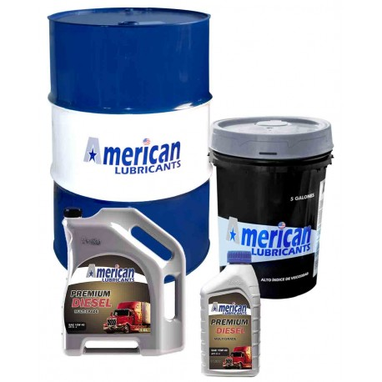
Especificación | API CI-4
55 Galones | Cilindro
5 Galones | Balde
1 Galón | Caja 3 Galoneras
1 Litro | Caja 12 Lt.

AMERICAN MOTOR OIL MONOGRADE

C O N D I C I O N | NUEVO PRODUCTO

Monogrado | SAE 30, SAE 40, SAE 50, SAE 60 | 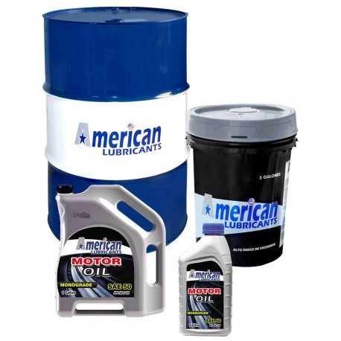
Especificación | API SF/CD
55 Galones | Cilindro
5 Galones | Balde
1 Galón | Caja 3 Galoneras
1 Litro | Caja 12 Lt.

AMERICAN MOTOR OIL GASOLINE MULTIGRADE

C O N D I C I O N | NUEVO PRODUCTO

Multigrado | SAE 10W 30, SAE 15W 40, SAE 20W 50, SAE 25W 50, SAE 25W 60
Especificación | API SG
55 Galones | Cilindro
5 Galones | Balde
1 Galón | Caja 3 Galoneras
1 Litro | Caja 12 Lt.

AMERICAN PREMIUM GASOLINE MULTIGRADE

C O N D I C I Ó N | NUEVO PRODUCTO

Multigrado | SAE 5W 30, SAE 5W 40, SAE 10W 30, SAE 15W 40, SAE 20W 50, SAE 25W 50, SAE 25W 60 | 
Especificación | API SN
55 Galones | Cilindro
5 Galones | Balde
1 Galón | Caja 3 Galoneras
1 Litro | Caja 12 Lt.

AMERICAN MOTOR OIL GNV/GLP

C O N D I C I Ó N | NUEVO PRODUCTO

Multigrado | GNV/GLP: SAE 10W 30, SAE 15W 40, SAE 20W 50, SAE 25W 50, SAE 25W 60. | 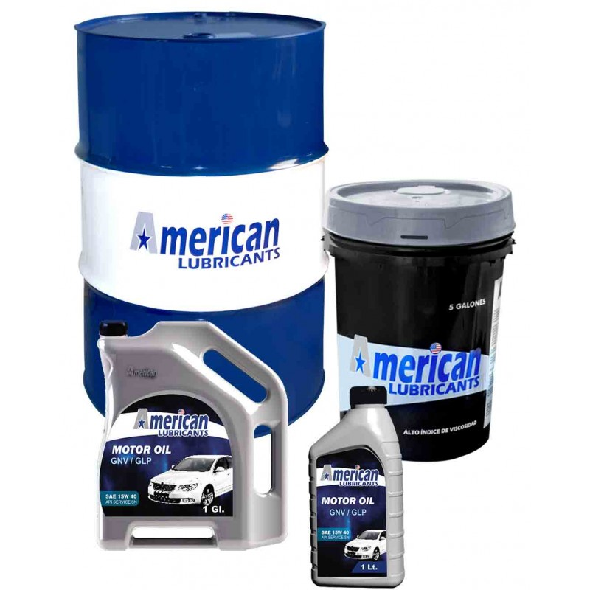
Especificación | API SN
55 Galones | Cilindro
5 Galones | Balde
1 Galón | Caja 3 Galoneras
1 Litro | Caja 12 Lt.

AMERICAN MOTORCYCLE 4T MULTIGRADE

C O N D I C I O N | NUEVO PRODUCTO

Multigrado | SAE 15W 40, SAE 20W 50, SAE 25W 50, SAE 25W 60. | 
Especificación | API SJ, JASO MA
55 Galones | Cilindro
5 Galones | Balde
1 Galón | Caja 3 Galoneras
1 Litro | Caja 12 Lt.

AMERICAN MOTOTAXI 4T MONOGRADE

C O N D I C I O N | NUEVO PRODUCTO

Monogrado | SAE 30, SAE 40, SAE 50, SAE 60 | 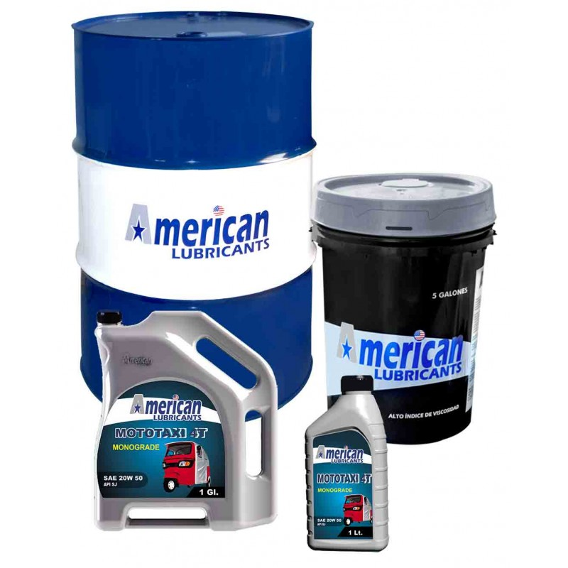
Especificación | API SJ, JASO MA
55 Galones | Cilindro
5 Galones | Balde
1 Galón | Caja 3 Galoneras
1 Litro | Caja 12 Lt.

AMERICAN MOTOTAXI 4T MULTIGRADE

C O N D I C I Ó N | NUEVO PRODUCTO

Multigrado | SAE 15W 40, SAE 20W 50, SAE 25W 50, SAE 25W 60 | 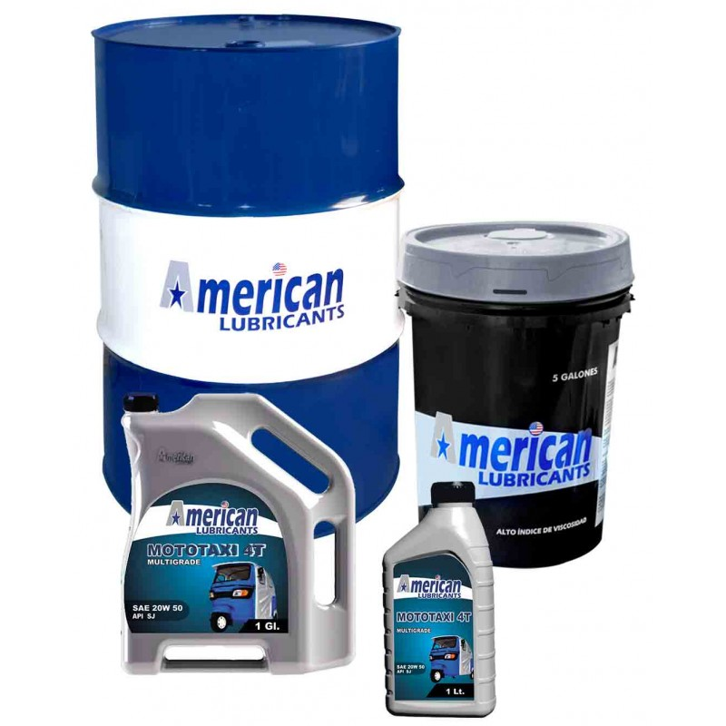
Especificación | API SN, API SJ, JASO MA
55 Galones | Cilindro
5 Galones | Balde
1 Galón | Caja 3 Galoneras
1 Litro | Caja 12 Lt.

AMERICAN MOTOTAXI 4T MULTIGRADE GNV/GLP

C O N D I C I Ó N | NUEVO PRODUCTO

Multigrado | SAE 15W 40, SAE 20W 50, SAE 25W 50, SAE 25W 60 | 
Especificación | API SN, API SJ, JASO MA
55 Galones | Cilindro
5 Galones | Balde
1 Galón | Caja 3 Galoneras
1 Litro | Caja 12 Lt.

AMERICAN MOTOSIERRA OIL 2T

C O N D I C I Ó N | NUEVO PRODUCTO

55 Galones | Cilindro | 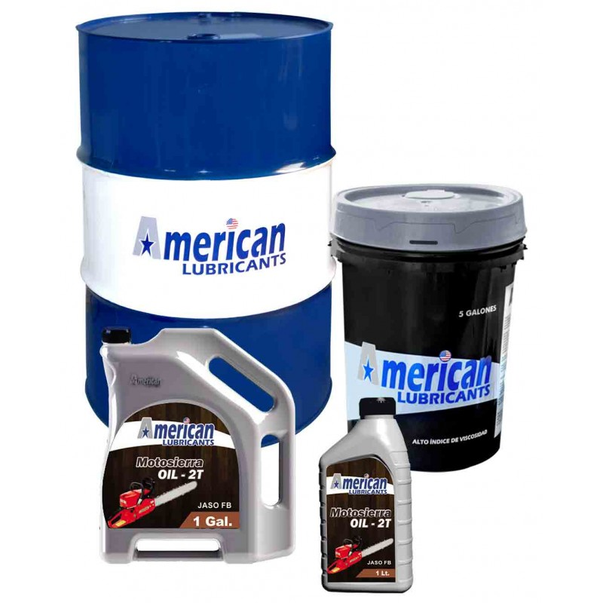
5 Galones | Balde
1 Galón | Caja 3 Galoneras
1 Litro | Caja 12 Lt.

AMERICAN ENGINE OIL 2T

C O N D I C I Ó N | NUEVO PRODUCTO

55 Galones | Cilindro | 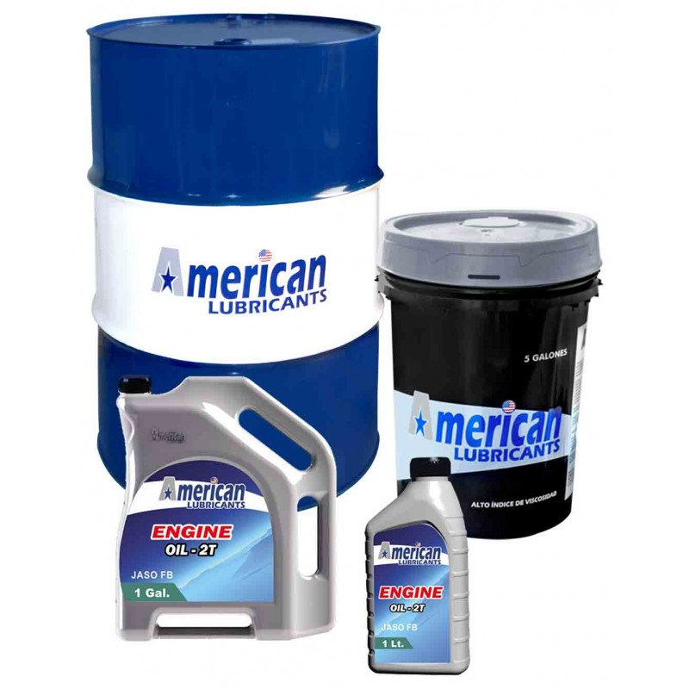
5 Galones | Balde
1 Galón | Caja 3 Galoneras
1 Litro | Caja 12 Lt.

AMERICAN OUTBOARD 2T

C O N D I C I Ó N | NUEVO PRODUCTO

55 Galones | Cilindro | 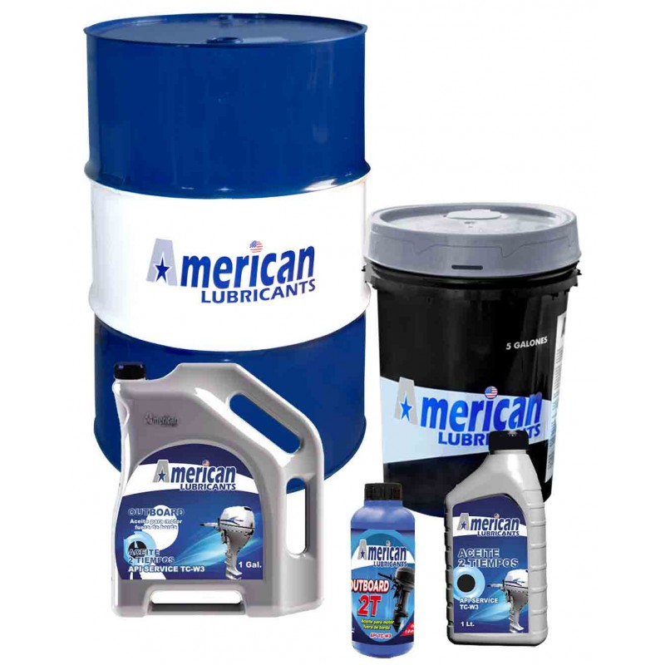
5 Galones | Balde
1 Galón | Caja 3 Galoneras
1 Litro | Caja 12 Lt.

AMERICAN MECHANICAL TRASNMISSION OIL MONOGRADE

C O N D I C I Ó N | NUEVO PRODUCTO

Monogrado | SAE 90, SAE 140, SAE 250. | 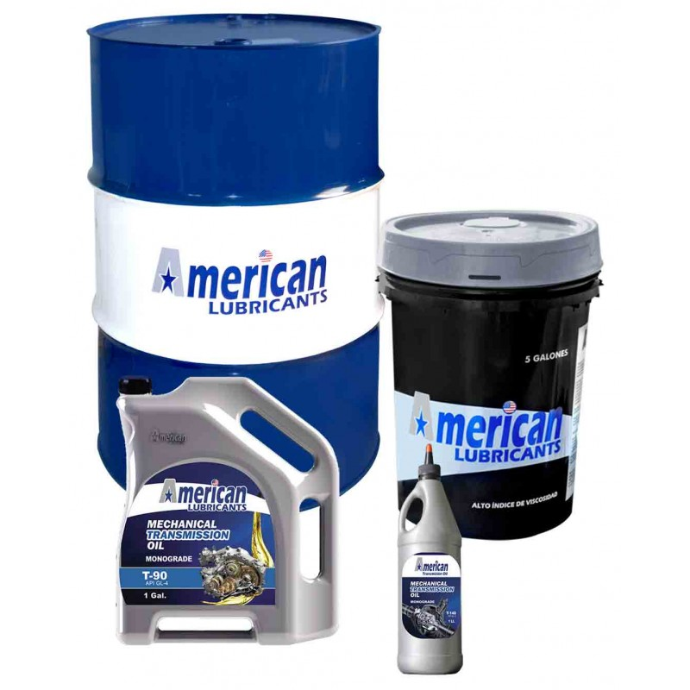
Especificación | API GL-4
55 Galones | Cilindro
5 Galones | Balde
1 Galón | Caja 3 Galoneras
1 Litro | Caja 12 Lt.

AMERICAN MECHANICAL TRANSMISSION OIL MULTIGRADE

C O N D I C I Ó N | NUEVO PRODUCTO

Multigrado | SAE 80W 90, SAE 85W 140. | 
Especificación | API GL-5
55 Galones | Cilindro
5 Galones | Balde
1 Galón | Caja 3 Galoneras
1 Litro | Caja 12 Lt.

AMERICAN AUTOMATIC TRANSMISSION ATF

C O N D I C I Ó N | NUEVO PRODUCTO

Especificación | ATF DEXRON II | 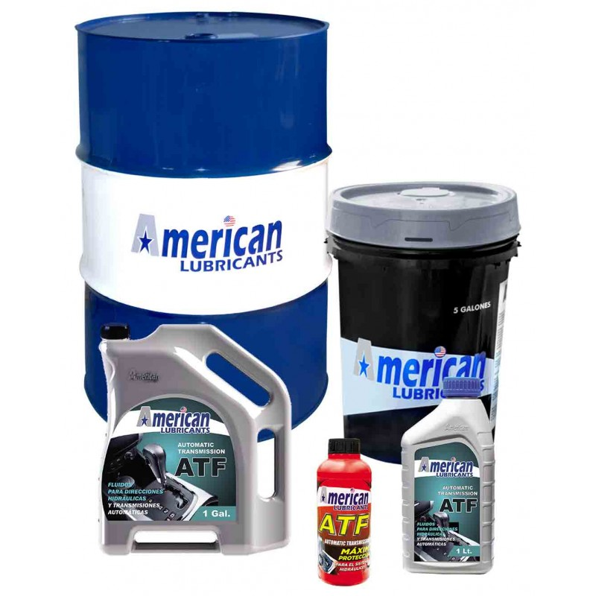
55 Galones | Cilindro
5 Galones | Balde
1 Galón | Caja 3 Galoneras
1 Litro | Caja 12 Lt.

AMERICAN AUTOMATIC TRANSMISSION DEXRON IV

C O N D I C I Ó N | NUEVO PRODUCTO

Especificación | ATF DEXRON IV | 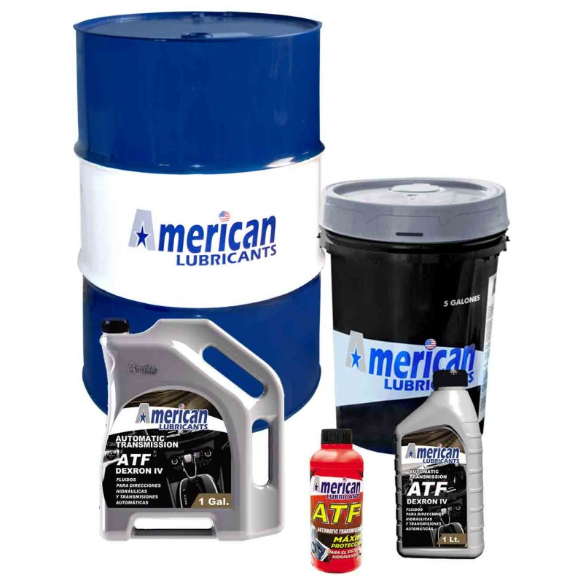
55 Galones | Cilindro
5 Galones | Balde
1 Galón | Caja 3 Galoneras
1 Litro | Caja 12 Lt.

LUBRICANTES INDUSTRIALES
CATÁLOGO DE ACEITES

AMERICAN HYDRAULIC OIL

C O N D I C I Ó N | NUEVO PRODUCTO

55 Galones | Cilindro | 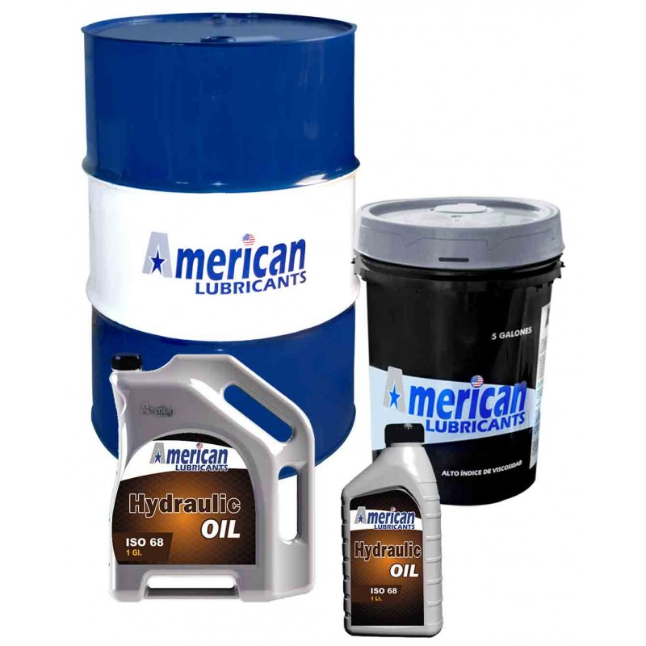
5 Galones | Balde
1 Galón | Caja 3 Galoneras
1 Litro | Caja 12 Lt.

AMERICAN GEAR OIL

C O N D I C I Ó N | NUEVO PRODUCTO

55 Galones | Cilindro | 
5 Galones | Balde
1 Galón | Caja 3 Galoneras
1 Litro | Caja 12 Lt.

AMERICAN PREMIUM EMULSOIL

C O N D I C I Ó N | NUEVO PRODUCTO

55 Galones | Cilindro | 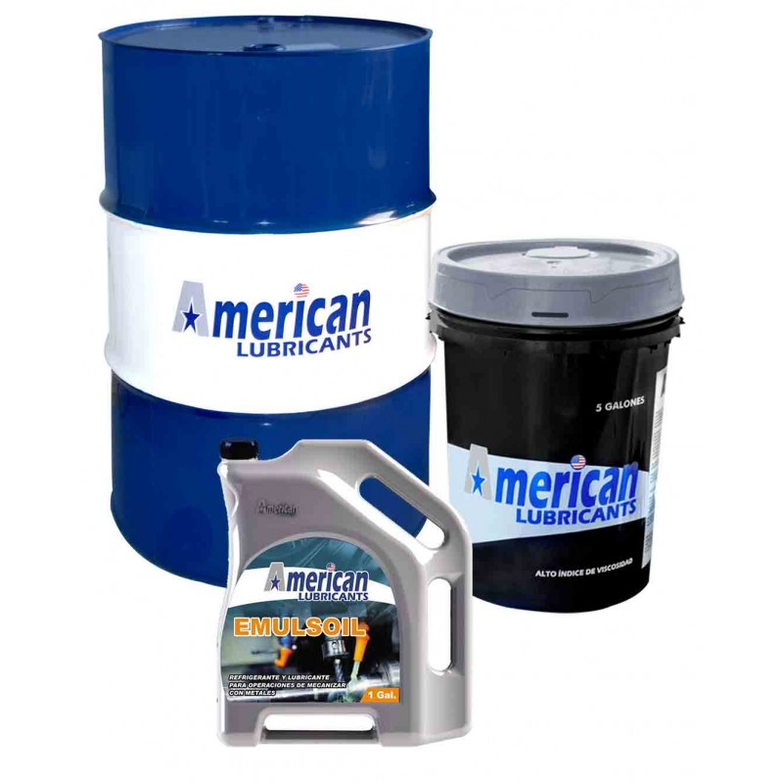
5 Galones | Balde
1 Galón | Caja 3 Galoneras
1 Litro | Caja 12 Lt.

AMERICAN METAL PROTECTIVE OIL

C O N D I C I Ó N | NUEVO PRODUCTO

55 Galones | Cilindro | 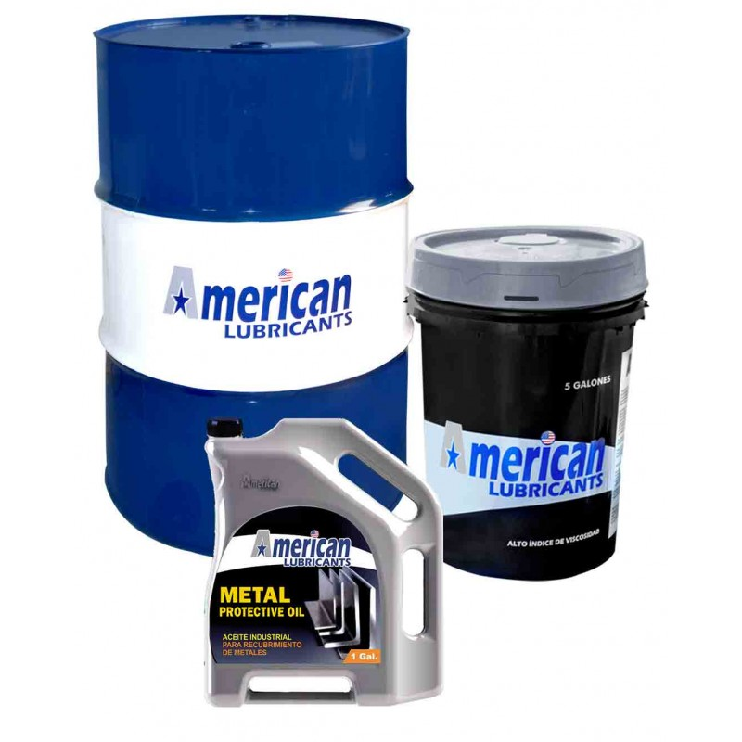
5 Galones | Balde
1 Galón | Caja 3 Galoneras
1 Litro | Caja 12 Lt.

